ERD
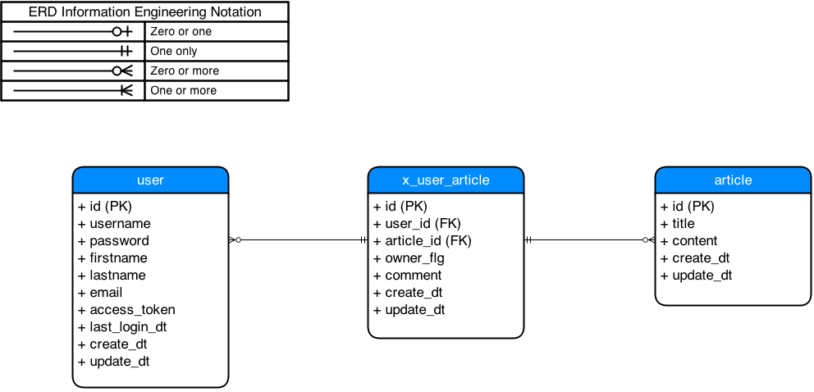
Entity Relationship Diagram

